ex03_LMS_model
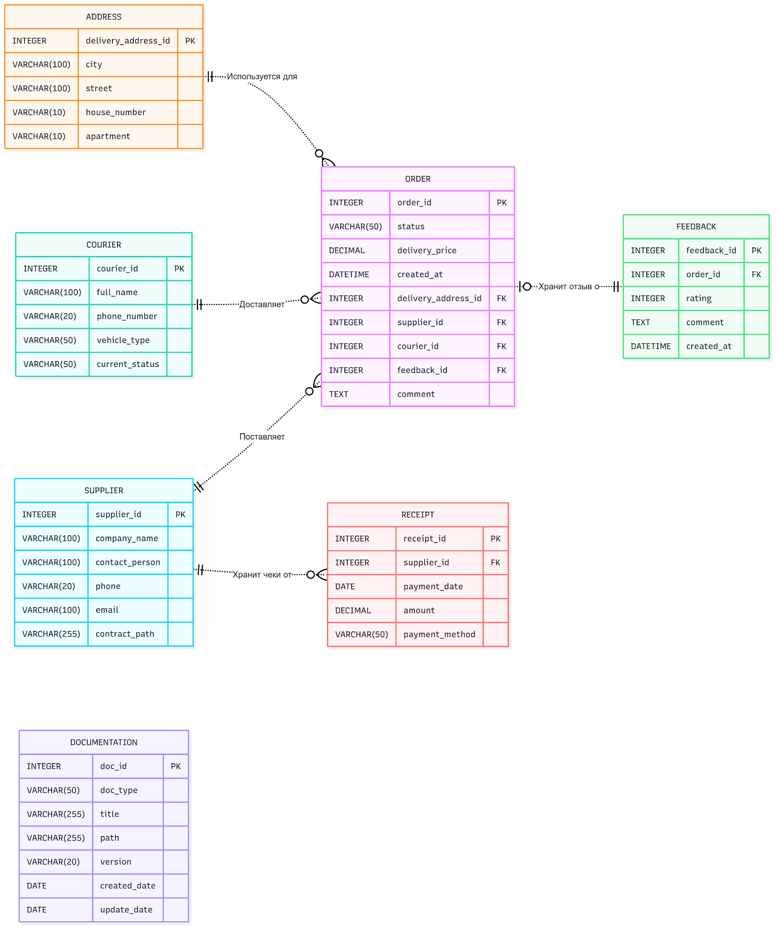
Код Mermaid | Cайт для компиляции: | https://www.mermaidchart.com/app/projects/2c6c869b-41c4-4ff6-b4d7-8d8b5dbd3d76/diagrams/436309c9-801b-424b-bc60-3287e8a466cb/version/v0.1/edit
erDiagram direction LR ORDER { INTEGER order_id PK VARCHAR(50) status DECIMAL delivery_price DATETIME created_at INTEGER delivery_address_id FK INTEGER supplier_id FK INTEGER courier_id FK INTEGER feedback_id FK TEXT comment } COURIER { INTEGER courier_id PK VARCHAR(100) full_name VARCHAR(20) phone_number VARCHAR(50) vehicle_type VARCHAR(50) current_status } ADDRESS { INTEGER delivery_address_id PK VARCHAR(100) city VARCHAR(100) street VARCHAR(10) house_number VARCHAR(10) apartment } SUPPLIER { INTEGER supplier_id PK VARCHAR(100) company_name VARCHAR(100) contact_person VARCHAR(20) phone VARCHAR(100) email VARCHAR(255) contract_path } FEEDBACK { INTEGER feedback_id PK INTEGER order_id FK INTEGER rating TEXT comment DATETIME created_at } DOCUMENTATION { INTEGER doc_id PK VARCHAR(50) doc_type VARCHAR(255) title VARCHAR(255) path VARCHAR(20) version DATE created_date DATE update_date } RECEIPT { INTEGER receipt_id PK INTEGER supplier_id FK DATE payment_date DECIMAL amount VARCHAR(50) payment_method } %% Relationships (non-identifying: dashed with ..) ADDRESS ||..o{ ORDER : "Используется для" SUPPLIER ||..o{ ORDER : "Поставляет" COURIER ||..o{ ORDER : "Доставляет" ORDER |o..|| FEEDBACK : "Хранит отзыв о" SUPPLIER ||..o{ RECEIPT : "Хранит чеки от"

ex03_CRM_model
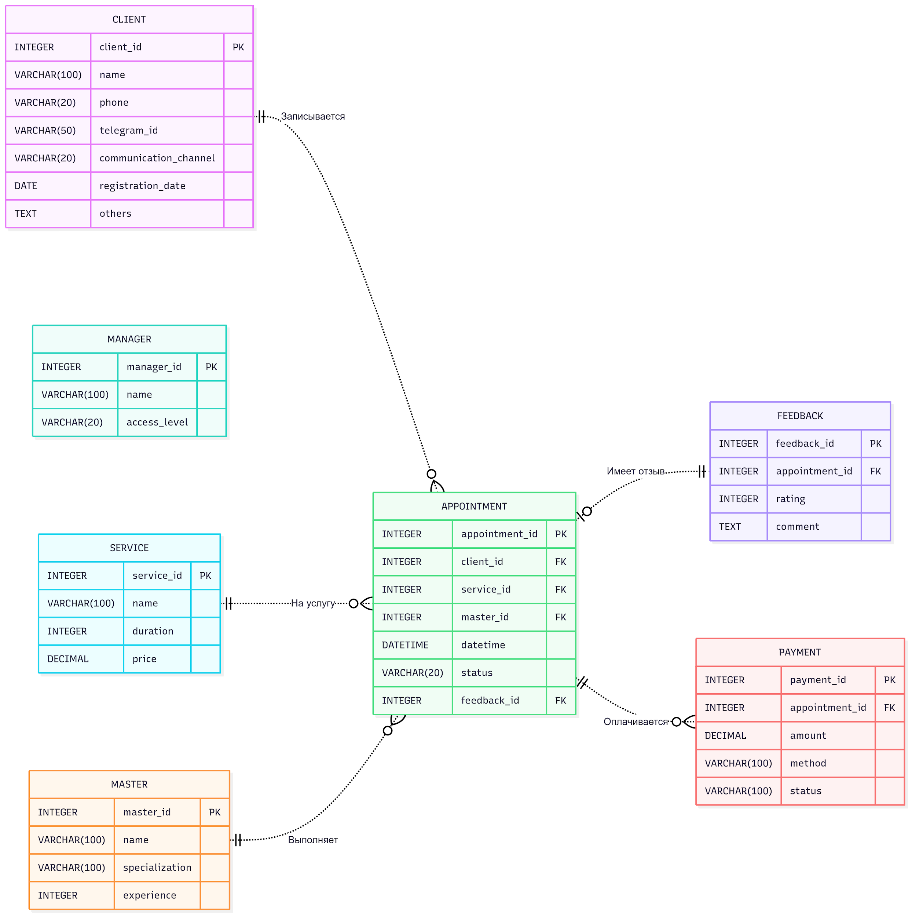
Код Mermaid | Cайт для компиляции: | https://www.mermaidchart.com/app/projects/2c6c869b-41c4-4ff6-b4d7-8d8b5dbd3d76/diagrams/436309c9-801b-424b-bc60-3287e8a466cb/version/v0.1/edit
erDiagram direction LR CLIENT { INTEGER client_id PK VARCHAR(100) name VARCHAR(20) phone VARCHAR(50) telegram_id VARCHAR(20) communication_channel DATE registration_date TEXT others } MANAGER { INTEGER manager_id PK VARCHAR(100) name VARCHAR(20) access_level } MASTER { INTEGER master_id PK VARCHAR(100) name VARCHAR(100) specialization INTEGER experience } SERVICE { INTEGER service_id PK VARCHAR(100) name INTEGER duration DECIMAL price } APPOINTMENT { INTEGER appointment_id PK INTEGER client_id FK INTEGER service_id FK INTEGER master_id FK DATETIME datetime VARCHAR(20) status INTEGER feedback_id FK } FEEDBACK { INTEGER feedback_id PK INTEGER appointment_id FK INTEGER rating TEXT comment } PAYMENT { INTEGER payment_id PK INTEGER appointment_id FK DECIMAL amount VARCHAR(100) method VARCHAR(100) status } %% Relationships (non-identifying: dashed with ..) CLIENT ||..o{ APPOINTMENT : "Записывается" SERVICE ||..o{ APPOINTMENT : "На услугу" MASTER ||..o{ APPOINTMENT : "Выполняет" APPOINTMENT |o..|| FEEDBACK : "Имеет отзыв" APPOINTMENT ||..o{ PAYMENT : "Оплачивается"

